Tema 2
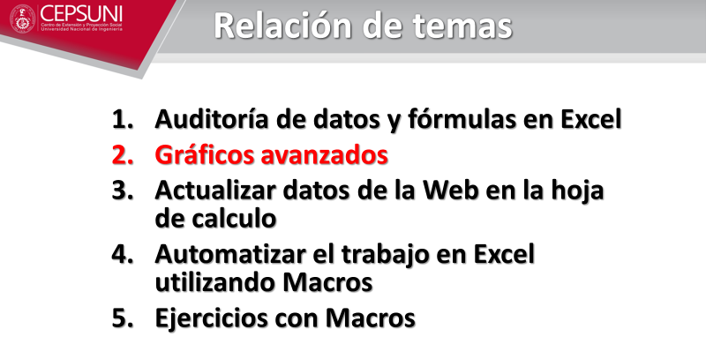
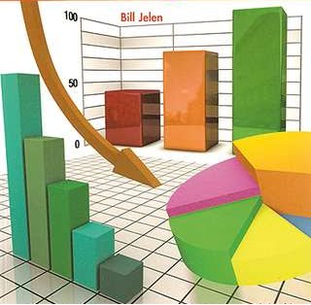

Partes de un gráfico
Partes de un gráfico en Excel

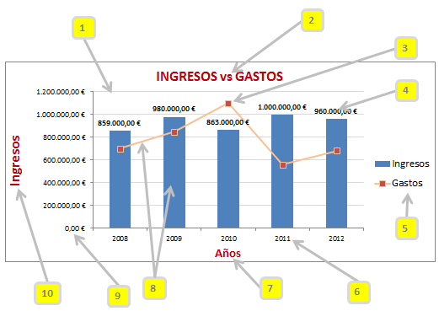

1 | Líneas de div. horizontales
2 | Título del gráfico
3 | Marcadores
4 | Etiquetas de datos
5 | Leyenda
6 | Eje horizontal
7 | Título del eje horizontal
8 | Series
9 | Eje vertical
10 | Título del eje vertical

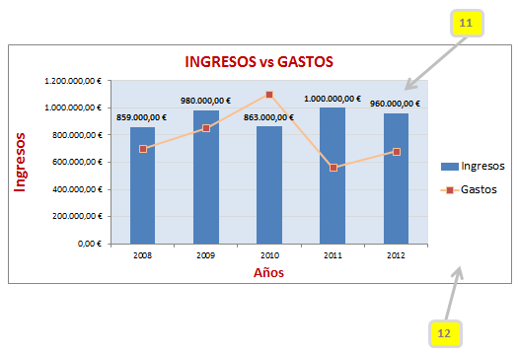
11 | Área de trazado
12 | Área del gráfico

Recomendaciones
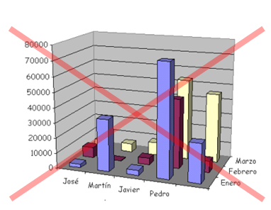
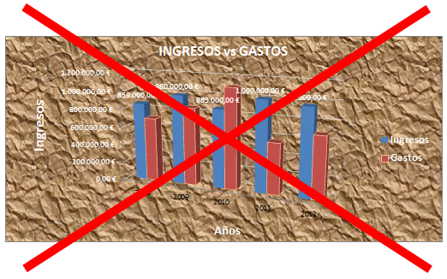
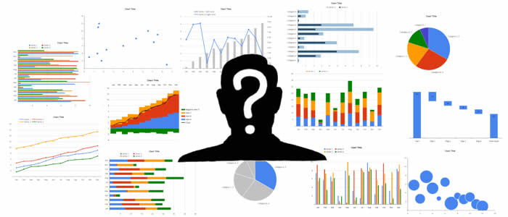

PRINCIPAL
Solo usa el gráfico adecuado para los datos. No cualquier gráfico se acomoda a todo tipo de datos.

ÁREAS DE TRAZADO Y DE GRÁFICO
No emplees colores de relleno fuertes para las áreas de trazado y de gráfico.
Las líneas de división horizontales tampoco deben ser de colores intensos o gruesas.
Usa marcadores cuando sea posible.

SERIES
No uses más de 4 series en forma simultánea para no generar confusión.
No uses más de 5 porciones en un gráfico circular.
De preferencia, no uses marcadores en gráficos de líneas.

LEYENDAS
Evítalas si solo hay una serie en el gráfico o si no la consideramos necesaria.
Si hay pocas series, colocarla debajo del título del gráfico.

EJE HORIZONTAL
Los nombres del eje horizontal deben estar en horizontal, no diagonal o vertical.
Si los nombres horizontales son demasiado largos, cambia a gráfico de barras.

EJE VERTICAL
Si hay mucha variación entre los valores de dos series, se debería utilizar escalas logarítimicas o bien
utilizar 2 ejes (primario y secundario).
Si en la escala se muestran millones, reducir a millares. No uses decimales.

Por último, evitemos los gráficos 3D y las texturas:

Gráfico 1
1.- | Crea 2 gráficos similares a las 2 muestras
SOLUCIÓN
1 Las gráficas son 3D y 2D
2 La gráfica 3D tiene imágenes jpg y de fondo "Playa"
3 La gráfica 2D tiene imágenes png y de fondo "Playa"
4 Los títulos están en fuente Segoe Print 16
5 Ambos gráficos tienen "Efecto de forma / Bisel / Redondo"
6 Las imágenes se pueden "Insertar" o "Copiar", excepto "Playa"
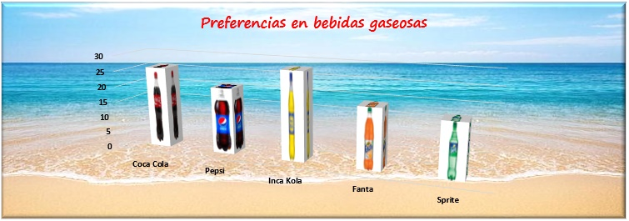
 |  | Preferencias en bebidas gaseosas
 | Coca Cola | Pepsi | Inca Kola | Fanta | Sprite | Guaraná | Otros
 | 26 | 21 | 28 | 19 | 17 | 9 | 31





Preferencias en bebidas gaseosas

Gráfico 2
2.- | Crea un gráfico para los siguientes datos:
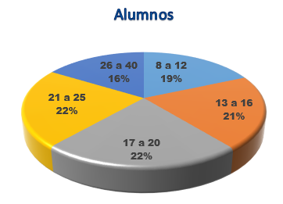
SOLUCIÓN
1 Tipo Circular / Gráfico sin relleno / Gráfico sin contorno
2 Título en negrita con estilo de WordArt Tamaño 16,
relleno azul, borde azul oscuro mínimo
3 Seleccionando el pastel, aplicar Efectos / Formato 3D /
Redondo / Bisel Redondo (10 puntos en ancho y alto para ambos)
4 Efectos / Formato 3D / Material / Metal
5 Diseño / Diseño rápido / Diseño 1
6 Darle negrita y Arial Black a las etiquetas de datos.
 | Ciclo Verano CEPS UNI 2017
 | Rango de edades
 | Edad | Alumnos
Alumnos
 | 8 a 12 | 153
 | 13 a 16 | 172
 | 17 a 20 | 186
 | 21 a 25 | 185
 | 26 a 40 | 135

 | Total | 831

Gráfico 3
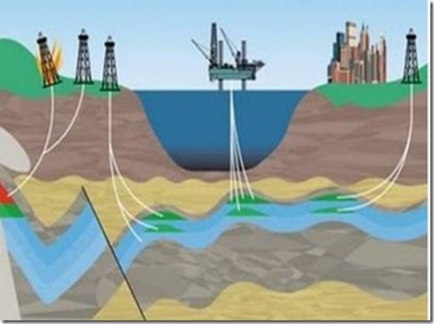
3.- | Crea un gráfico para los siguientes datos combinando series
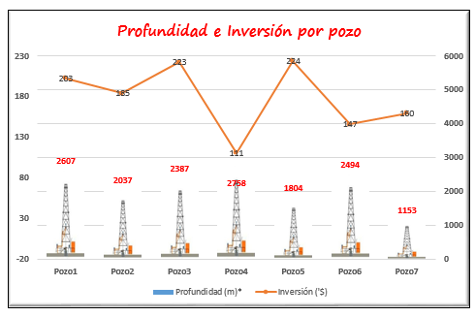
 | Pozo | Profundidad (m)* | Inversión ('$)
 | Pozo1 | 2607 | 203
 | Pozo2 | 2037 | 185
 | Pozo3 | 2387 | 223
 | Pozo4 | 2758 | 111
 | Pozo5 | 1804 | 224
 | Pozo6 | 2494 | 147
 | Pozo7 | 1153 | 160
 | * Por debajo del nivel del mar

1 | Columna agrupada 2D
2 | Selecc. Área de trazado y Formato /

Gráfico 4
4.- | Crea un gráfico que permita escoger el año a visualizar en el gráfico
SOLUCIÓN
1 Copiamos toda la tabla líneas abajo y borramos los datos del original
2 Seleccionamos B2:H4 e insertamos un gráfico de barras 2D
3 Movemos a la izquierda el título del gráfico para acomodar ahí las casillas de verificación
4 Insertamos "Controles de formulario" desde "Desarrollador" y le escribimos "Año 2015"
5 Copiamos el Control de formulario y le cambiamos el nombre a "Año 2016"
6 Clic derecho / Formato de control para "Año 2015" y vinculamos con la celda D7
7 Clic derecho / Formato de control para "Año 2016" y vinculamos con la celda D8
8 Escribimos una función SI en C3: =SI($D7,C52,"") y copiamos a la derecha
9 Escribimos una función SI en C4: =SI($D8,C53,"") y copiamos a la derecha
10 El título lo seleccionamos y en la barra de fórmulas lo vinculamos con D6
11 Finalmente escribimos una fórmula en D6 con 4 posibilidades:
Celda D7 Celda D8 Resultado
V V Vtas 1er Semestre Años 2015-2016
V F Vtas 1er Semestre Año 2015
F V Vtas 1er Semestre Año 2016
F F Activa los años que quieres mostrar
 |  | Ventas en miles de soles
 |  | Enero | Febrero | Marzo | Abril | Mayo | Junio
 | 2015 | 112 | 407 | 200 | 430 | 435 | 415
 | 2016 | 180 | 302 | 516 | 245 | 543 | 158

 | Título del gráfico |  | Ventas del 1er semestre años 2015 -2016
 | Mostrar 2015 |  | TRUE
 | Mostrar 2016 |  | TRUE

Ventas del 1er semestre años 2015 -2016

 |  | Ventas en miles de soles
 |  | Enero | Febrero | Marzo | Abril | Mayo | Junio
 | 2015 | 112 | 407 | 200 | 430 | 435 | 415
 | 2016 | 180 | 302 | 516 | 245 | 543 | 158

Gráfico 5
5.- | Para los siguientes datos, crea un gráfico circular con un sub gráfico de barra para los vehículos con menor participación.
SOLUCIÓN
1 Seleccionamos datos
2 Insertamos "Gráfico Circular 2D" con Subgráfico de Barras
3 Aplicamos Estilo de Diseño "Estilo 9"
4 Clic derecho, agregar "Etiqueta de Datos"
5 Clic derecho, Formato de Etiqueta de Datos / Porcentaje
6 Reubicamos las Etiquetas del gráfico y el título
7 Cambiamos colores al Subgráfico de Barras
8 Mejoramos la presentación del gráfico.
 | Tipo de vehículo | Cantidad (en miles)
 | Automóvil | 4520
 | Camión | 2200
Cantidad por tipo de vehículos
 | Motocicleta | 1800
 | Comercial | 1200
 | Microbús | 170
 | Autobús | 150
 | Remolque | 50
 | Tractocamión | 40
 | Otros | 90

Gráfico 6
6.- | Emplea un gráfico de radar e interpreta los resultados

 | Desarrollo de Habilidades Personales

 | Criterios | Situación Inicial | Situación Actual | Situación Deseada
 | Agilidad y dinamismo | 1 | 5 | 6
 | Desafios y oportunidades | 1 | 5 | 8
 | Trabajo en equipo | 6 | 7 | 10
 | Satisfacción profesional | 4 | 7 | 10
 | Confianza y colaboración | 2 | 4 | 8
 | Tiempo para pensar | 3 | 6 | 8
 | Aceptación del error | 4 | 6 | 8
 | Solución de conflictos | 3 | 3 | 8

Gráfico Radar
Es un gráfico de trabajo en equipo, que permite visualizar sobre un tema: - Cuáles son los factores principales o áreas del tema elegido? - Cómo estamos? (situación actual) - Cómo queremos estar? (situación deseada, poner fecha) - Cómo vamos? (chequeos periódicos en las reuniones de retrospectivas).
¿Para qué sirve? Para establecer metas de crecimiento, buscar sinergia en la acción y hacer seguimiento de los avances.

Gráfico 7
7.- | Aplica un gráfico de radar para las siguientes 3 líneas de ropa deportiva e interpreta los resultados
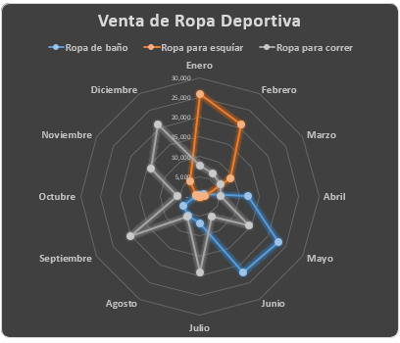
 | Mes | Ropa de baño | Ropa para esquíar | Ropa para correr
 | Enero | 300 | 25,700 | 7,800
 | Febrero | 180 | 21,000 | 6,700
 | Marzo | 1,200 | 9,000 | 6,000
 | Abril | 12,300 | 1,400 | 5,400
 | Mayo | 23,000 | 30 | 14,500
 | Junio | 22,000 | 20 | 6,000
 | Julio | 6,700 | - | 19,200
 | Agosto | 5,700 | - | 6,000
 | Septiembre | 4,600 | - | 20,000
 | Octubre | 970 | 700 | 5,600
 | Noviembre | 280 | 950 | 14,000
 | Diciembre | 330 | 4,500 | 21,000

Gráficos de tendencia 8
8.- | De acuerdo a la tendencia, muestra las posibles ventas en los meses de Noviembre y Diciembre. Aplica diferentes opciones de línea de tendencia.

 | Meses | Ventas Lineal |  | Meses | Ventas Exponencial |  | Meses | Ventas Logarítmica |  | Meses | Ventas Polinómica |  | Meses | Ventas Potencial

1 | Ene | 153 | 1 | Ene | 153 | 1 | Ene | 153 | 1 | Ene | 153 | 1 | Ene | 153
2 | Feb | 94 | 2 | Feb | 94 | 2 | Feb | 94 | 2 | Feb | 94 | 2 | Feb | 94
3 | Mar | 110 | 3 | Mar | 110 | 3 | Mar | 110 | 3 | Mar | 110 | 3 | Mar | 110
4 | Abr | 179 | 4 | Abr | 179 | 4 | Abr | 179 | 4 | Abr | 179 | 4 | Abr | 179
5 | May | 201 | 5 | May | 201 | 5 | May | 201 | 5 | May | 201 | 5 | May | 201
6 | Jun | 186 | 6 | Jun | 186 | 6 | Jun | 186 | 6 | Jun | 186 | 6 | Jun | 186
7 | Jul | 210 | 7 | Jul | 210 | 7 | Jul | 210 | 7 | Jul | 210 | 7 | Jul | 210
8 | Ago | 235 | 8 | Ago | 235 | 8 | Ago | 235 | 8 | Ago | 235 | 8 | Ago | 235
9 | Sep | 245 | 9 | Sep | 245 | 9 | Sep | 245 | 9 | Sep | 245 | 9 | Sep | 245
10 | Oct | 260 | 10 | Oct | 260 | 10 | Oct | 260 | 10 | Oct | 260 | 10 | Oct | 260
11 | Nov | 278 | 11 | Nov | 301 | 11 | Nov | 242 | 11 | Nov | 286 | 11 | Nov | 245
12 | Dic | 295 | 12 | Dic | 331 | 12 | Dic | 247 | 12 | Dic | 307 | 12 | Dic | 253
 | R2 | 0.8165 |  | R2 | 0.7236 |  | R2 | 0.6591 |  | R2 | 0.819 |  | R2 | 0.5959
R² -------> Coeficiente de Determinación
El valor de R² es: 0 <= R² <= 1. R² es adimensional.
R² = 1 ----> Significa que el modelo da un ajuste lineal perfecto
Y es explicado totalmente por el modelo.
R² = 0 ----> El modelo no explica nada
En resumen, R² mide la capacidad explicativa del modelo y además permite escoger el modelo más adecuado.

Ventas Potencial
Ventas Lineal
Ventas Logarítmicas

Ventas Exponencial
Ventas Polinómica

